004-5
15. การประเมินประสิทธิผลการควบคุมที่มีอยู่ และประเมินระดับความเสี่ยงของงาน/แผนงาน

15.1 การประเมินประสิทธิผลการควบคุมที่มีอยู่ของงาน/แผนงาน
งาน/แผนงาน (ปัจจัยเสี่ยง) |  | ประเภทของปัจจัยเสี่ยง S / O / F / C |  | ประสิทธิผลการควบคุมที่มีอยู่ |  |  |  |  | ผลสรุป (เพียงพอ(ü)/ไม่เพียงพอ(û))
 |  |  |  | ผลการดำเนินงานเมื่อเทียบกับเป้าหมาย |  | กระบวนการควบคุม |  | การติดตาม
1.แผนงานจัดหาอุปกรณ์ป้องกัน/ตัดตอน/อุปกรณ์ประกอบและอุปกรณ์สำรองสำหรับสายเคเบิลใต้ดิน/ใต้น้ำ ในระบบจำหน่ายและสายส่งไฟฟ้า (ปี 2569-2571) |  | O : Operational Risk ความเสี่ยงด้านการปฏิบัติการ |  | ผลการดำเนินงานเป็นไปตามเป้าหมาย (เทียบเท่าระดับ 3) |  | มีการควบคุมเป็นมาตรฐานของ แต่ละหน่วยงาน |  | มีการติดตาม แต่ไม่มีการรายงานให้ผู้บริหารทราบ | เพียงพอ

ประสิทธิผลการควบคุมที่มีอยู่
ระดับการควบคุม |  | ผลการดำเนินงานเมื่อเทียบกับเป้าหมาย |  |  | กระบวนการควบคุม |  |  | การติดตาม
1 | เบื่องต้น | ผลการดำเนินงานต่ำกว่าเป้าหมายมาก (เทียบเท่าระดับ 1) |  |  | ไม่มีมาตรฐานที่ชัดเจน |  |  | ไม่มีการติดตาม
2 | ไม่เป็นทางการ | ผลการดำเนินงานต่ำกว่าเป้าหมาย (เทียบเท่าระดับ 2) |  |  | มีการควบคุมเป็นมาตรฐาน แต่ยังไม่นำออกมาใช้ |  |  | มีการควบคุม แต่ไม่มีการติดตาม
3 | เป็นระบบ | ผลการดำเนินงานเป็นไปตามเป้าหมาย (เทียบเท่าระดับ 3) |  |  | มีการควบคุมเป็นมาตรฐาน ของแต่ละหน่วยงาน |  |  | มีการติดตาม แต่ไม่มีการรายงานให้ผู้บริหารทราบ
4 | บูรณาการ | ผลการดำเนินงานดีกว่าเป้าหมาย (เทียบเท่าระดับ 4) |  |  | มีการกำหนดเป็นมาตรฐาน ขององค์กร |  |  | มีการติดตาม และมีการรายงานให้ผู้บริหารทราบเป็นระยะ
5 | เกิดประโยชน์สูงสุด | ผลการดำเนินงานดีกว่าเป้าหมายมาก (เทียบเท่าระดับ 5) |  |  | มีการกำหนดเป็นมาตรฐานขององค์กร และเทียบเคียงกับ Best Practice |  |  | มีการระบุระยะเวลาการติดตามและรายงานผลที่ชัดเจน

หมายเหตุ : | การให้คะแนน 1 - 5 คะแนน ตามตารางที่ 15.1 ใน 3 ประเด็น ดังนี้
 | 1) ผลการดำเนินงานเมื่อเทียบกับเป้าหมาย
 | 2) กระบวนการควบคุม |  |  |  |  |  |  |  |  | แบบ งป.004/5
 | 3) การติดตามประเมินผล
 | โดยพิจารณาความเพียงพอจากการประเมินประสิทธิผลการควบคุมที่มีอยู่ หากปัจจัยเสี่ยงใดมีผลการประเมินในมิติใดมติหนึ่ง ต่ำกว่า 3 คะแนน ปัจจัยเสี่ยงนั้นจะถูกนำมาพิจารณาว่ามีประสิทธิผล
 | ของการควบคุมไม่เพียงพอ ให้นำปัจจัยเสี่ยงดังกล่าวไปประเมินระดับความรุนแรงปัจจัยเสี่ยงของโครงการต่อไป หากปัจจัยเสี่ยงที่ระบุได้ เป็นเรื่องใหม่และยังไม่เคยดำเนินการมาก่อน ให้คาดการณ์ผลการประเมินฯ ทั้ง 3 ประเด็น
15.2 การประเมินระดับความรุนแรงปัจจัยเสี่ยงของงาน/แผนงาน
ปัจจัยเสี่ยง | ระดับความรุนแรง ก่อนการบริหารความเสี่ยง (ต้นปี 2568) |  |  |  | แนวทางในการจัดการความเสี่ยง |  | คาดการณ์ระดับความรุนแรง หลังการบริหารความเสี่ยง (ณ สิ้นปี 2568)

 | โอกาส |  | ผลกระทบ |  |  |  | โอกาส | ผลกระทบ | ระดับความเสี่ยง
 | (Likelihood : L) |  | (Impact : I) |  |  |  | (Likelihood : L) | (Impact : I) | (Risk Severity : LxI)
1) กระบวนการจัดซื้ออุปกรณ์ได้ล่าช้ากว่าแผนความต้องการใช้งานที่กำหนดไว้ | 3 |  | 3 |  | มีการประชุมติดตามและสนับสนุนข้อมูลในการจัดหา |  | 2 | 2 | 4

ตารางโอกาสเกิด/ผลกระทบ
ระดับ | โอกาสเกิด (Likelihood : L) |  | ผลกระทบ (Impact : I)
 | ความหมาย |  | ความหมาย
1 | มีโอกาสเกิดขึ้นต่ำมาก |  | มีผลกระทบต่ำมาก
2 | มีโอกาสเกิดขึ้นต่ำ |  | มีผลกระทบต่ำ
3 | มีโอกาสเกิดขึ้นปานกลาง |  | มีผลกระทบปานกลาง
4 | มีโอกาสเกิดขึ้นสูง |  | มีผลกระทบสูง
5 | มีโอกาสเกิดขึ้นสูงมาก |  | มีผลกระทบสูงมาก

แผนภาพความเสี่ยง (Risk Profile)
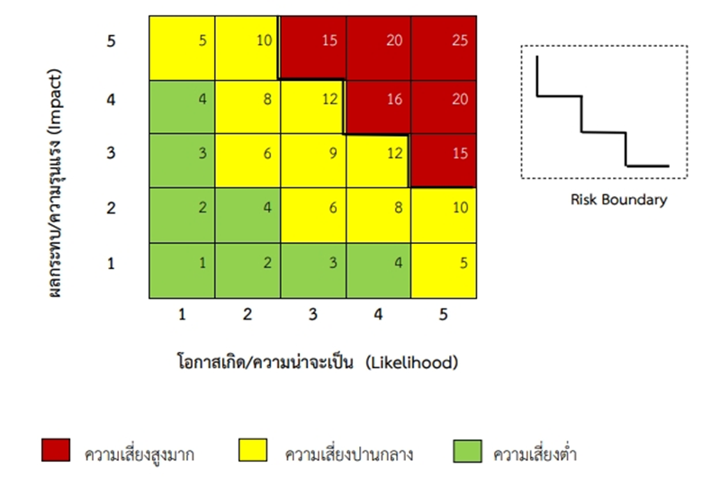
 |  |  |  |  |  | จัดทำโดย |  | ตรวจสอบโดย
 |  |  |  |  |  | ....................................................................... |  | ..........................................................................
 |  |  |  |  |  | ( ) |  | ( )
 |  |  |  |  |  | ตำแหน่ง (หผ.) |  | ตำแหน่ง (อก.)
 |  |  |  |  |  | ....................................................................... |  | ..........................................................................
 |  |  |  |  |  | เบอร์โทรศัพท์ |  | เบอร์โทรศัพท์
 |  |  |  |  |  | ....................................................................... |  | ..........................................................................
 |  |  |  |  |  | วันที่ |  | วันที่
 |  |  |  |  |  | ....................................................................... |  | ..........................................................................
 |  |  |  |  |  |  |  |  |  | แบบ งป.004/5

